Quick Response
QUICK RESPONSE PDCA
VIM Data
 |  | Valeo / Contact name [1] |  | PRODUCT (Designation + Ref) [2] |  |  |  |  |  | ORIGIN [3] |  |  |  |  | Which LLC was already issued on similar problem? [21] |  |  |  | Supplier Incident Details
 |  | Ph BLOUIN SQA Manager +33 5 79 04 21 25 +33 6 34 02 61 22 |  | BCH W000095903 |  |  |  |  |  | Warranty |  | Supplier | X | AVO | Yes VWS-W33SAN3-2311-004 : Incident is still opened on SRM VWS-W11CHA1-2310-007: Incident is still opened on SRM |  |  |  | Supplier Incident number | VWS-W11CHA1-2401-003
 |  |  |  |  |  |  |  |  |  | 0km Return |  | Logistic |  |  |  |  |  |  | Valeo SRM Incident number | VWS-W11CHA1-2401-003
 |  |  |  |  |  |  |  |  |  | Internal |  | Project |  |  |  |  |  |  | Date of Valeo notification | 2024-01-15
 |  |  |  |  |  |  |  |  |  |  |  | Safety |  |  |  |  |  |  | Opened date & Time | 15/01/2024 at 12h01

 | WHAT IS THE PROBLEM ? > Use 5W + 2H to know what is the Current Situation ? |  |  |  |  |  |  |  |  |  |  |  |  |  | Did you detect any VARIABILITY during sorting ? [22]
 | 5W2H |  |  |  |  |  | CHARACTERIZATION |  |  |  |  |  |  |  |  | Real data of the detected VARIABILITY...? ( please identify the involved standards ) | Standard issue?[28] | Deployment issue?[29] | Enforcement issue?[30] | Factor(s) to include in FTA Occ or FTA Non Det
 | WHAT happened? [4] | Good part : Presence of 3 springs inside brush box (HS+LS+ground), Bad parts High speed spring is missing Standard 3 springs present inside the brushs box |  |  |  |  | What is the difference between good and bad parts? [11] |  |  | Good part : Presence of 3 springs inside brush box Bad parts :High speed spring is missing Standard: 3 springs presents inside the brushs box |  |  |  |  | 1/ ... in the MACHINE SETTINGS [23] | NO | NO | NO | NO | NO

 | WHY is it a problem? [5] | No electrical contact between brush and commutator, wiper motor do not turn, lost High speed fonction |  |  |  |  | Was part produced in the standard process? [12] |  |  | Yes the part was produced in the normal process without special events according the traceability ( QMES,QRQC line and final control follow up), |  |  |  |  | 2/ ... in the OPERATIONS [24] | NO | NO | NO | NO | NO

 | WHEN detected [6] | 09th of January 2024 |  |  |  |  | When was it manufactured at Supplier? [13] |  |  | 14/12/2023 After noon Shift
 |  |  |  |  |  |  |  |  |  |  |  |  |  |  | 3/ ... in the QUALITY CONTROLS [25] | Manual adjustement of the retainer after electrical tester risk to jump out the spring during visual inspection | Yes | Yes | Yes | Yes
 | WHO detected? [7] (name of operator) | During CSL2 done @ Valeo Châtellerault during sliding test link to brush blocked on brush box. |  |  |  |  | Who manufactured? [14] |  |  | Final Control: 3724 riahi Amal level B Electrical test: 2325 ALAYA INTISSAR level B Assembly: 3103 DRIDI SALHA level B 3091 B FRADJ RAFIAA level B 4188 LAJNEF SAIDA level B 2167 mouna sougui level B 3102 ARFAOUI KHADIJA level B

 | WHERE detected? [8] | CSL2 station on SQA sorting area |  |  |  |  | In which other application or processes product is used? [15] |  |  | W000097898/VW447832/W000095163/W000095163 |  |  |  |  | 4/ ... in the RAW MATERIAL [26] | NO | NO | NO | NO | NO

 | HOW detected? [9] | Brush didn't go out bruch box Confirmation by xRay checking |  |  |  |  | Are we capturing the defect when reinjecting product in normal process? [16] |  |  | Yes the reproduced bad part is detected during sliding test in the electrical test but not detected in the final Control
 |  |  |  |  |  |  |  |  |  |  |  |  |  |  | 5/ ...in the PROJECT ACTIVITY [27] Category applicable until SOP + 6 Months | NO | NO | NO | NO | NO
 | HOW MANY bad parts? [10] | 1 - traceability 348144213132 - date 23 12 14 - DM : 11L348 |  |  |  |  | Did a similar problem happen previously at customer or internally? [17] |  |  | Yes GEN2 C line: VWS-W33SAN3-2311-004 MNG2 Line : VWS-W11CHA1-2310-007

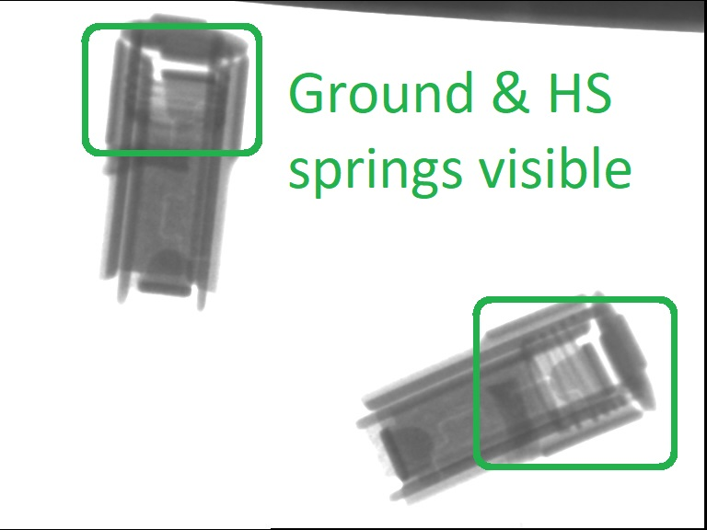
 | 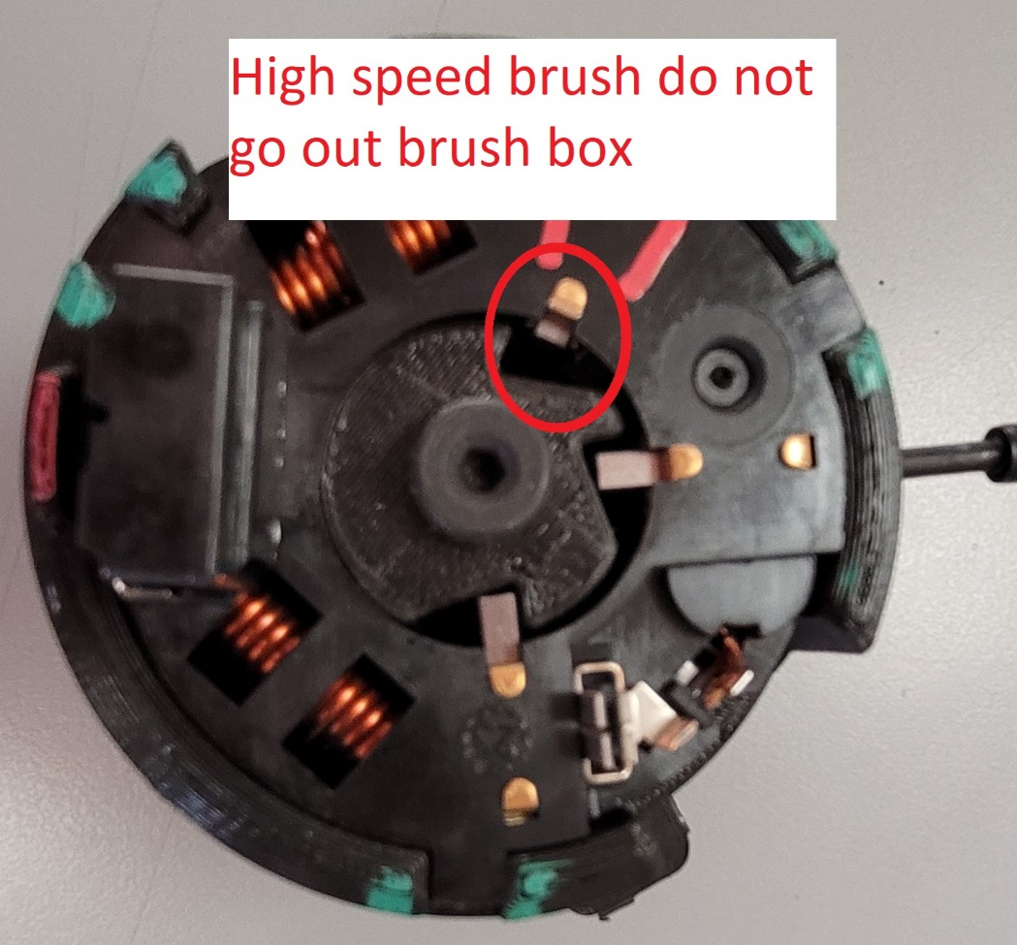 BAD PART [18] |  |  |  |  |  | 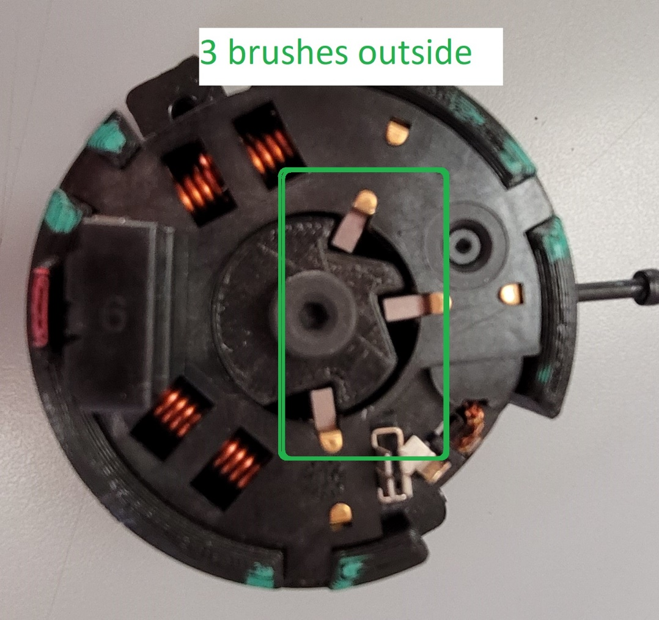 GOOD PART [19] |  |  |  |  |  |  |  | WHAT ARE THE IMMEDIATE COUNTERMEASURES (24 hours)?
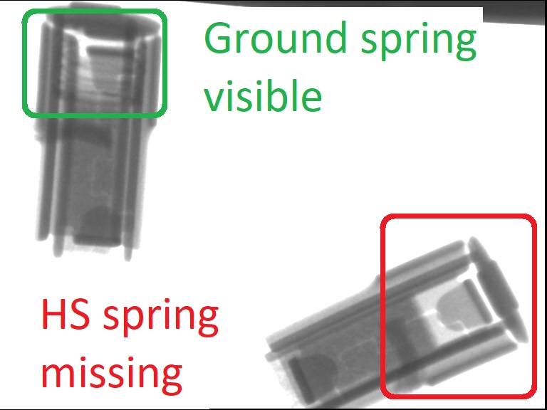

 |  |  |  |  |  |  |  |  |  |  |  |  |  |  | 1. IMMEDIATE COUNTERMEASURES IN SUPPLIER PERIMETER ? [31] |  |  | WHO |  | DATE | WHERE

 |  |  |  |  |  |  |  |  |  |  |  |  |  |  | Quality Alert |  |  | Abir C |  | 2024-01-11 | AVO plant

 |  |  |  |  |  |  |  |  |  |  |  |  |  |  | Forbidden all rework activities for a marked parts in the final control station |  |  | Aymen G |  | 2024-01-11 | AVO plant

 | SORTING ACTIVITY to protect customer [20]

 |  |  | Nb. NG Parts | Nb. Sorted |  | PPM |  |  | Sorting date | WHO |  | Identification OK parts |  |  | 2. IMMEDIATE COUNTERMEASURES IN VALEO LINE ? [32] |  |  | WHO |  | DATE | WHERE
 | -Results of sorting in Valeo Customer plant |  |  |  | = | '----' |  | PPM
 | -Results of sorting in Valeo plant |  | 1 | 1134 |  | 882 |  | PPM | 2024-01-09 | S Ben Djilali |  | Blue dot color on the top of the wall
 | -Results of sorting in Other Valeo plants |  |  |  |  | '----' |  | PPM
 | -Results of sorting in Transport |  |  |  | = | '----' |  | PPM
 | -Results of sorting in Valeo Logistics platform |  |  |  |  | '----' |  | PPM
 | -Results of sorting in Supplier Logistics platform |  |  |  | = | '----' |  | PPM
 | -Results of sorting in Supplier plant |  | 0 | 3019 | = | 0 |  | PPM | 2024-01-10 | Abir C
 | -Results of sorting in after-sales stocks |  |  |  | = | '----' |  | PPM
 | TOTAL SORTING |  | 1 | 4153 | = | 241 |  | PPM

 | Production dates of sorted parts | From | To |  |  |  |  | First certified good shipment: |  |  | Label's Number |  | Date
 |  | 2024-01-10 | 2024-01-11 |  |  |  |  |  |  |  | 240110.1/240110.2 |  | 2024-01-10
 | Period of NG parts | Earliest NG part Date | Latest NG part Date |  |  |  |  |  |  |  | Identification OK parts / OK pallets
 |  |  | 2024-01-06

 | VALEO CAN DETECT THE DEFECT ON THE PRODUCTION LINE AT 100% (YES/NO) ? |  |  |  |  |  |  |  |  |  | If not, Supplier must set up a control at 100% on the Valeo line

Process Flow
PROCESS FLOW [1]

PH60
PH60
PH130
PH110
PH100
PH90
PH120
TE
PH80
PH80
PH80
PH80
PH80
PH70
CF-1
PH140
PH140
PH50
PH40
PH30
PH10/20
CF-2

Gemba check
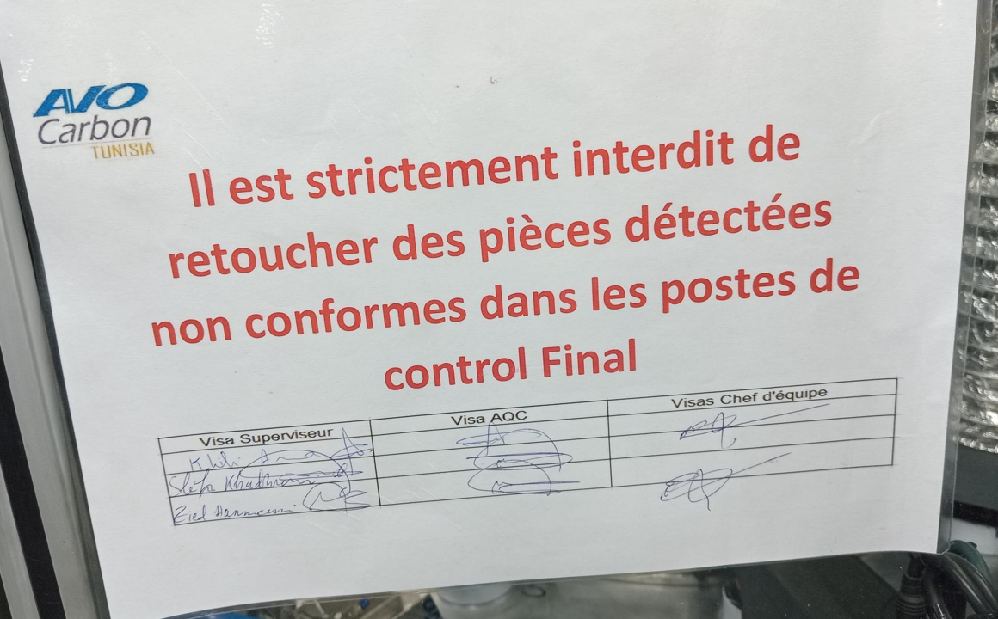

StEDE3 Matrix
 | StEDE3 Workstation Assessment v2.5
 |  |  |  |  |  |  | 0

Supplier :
Plant location :
Assessment date : |  |  | StEDE3 ASSESSMENT RESULT : |  |  |  | 0/ 9
Workstation assessed :
Assessor / Company
Setter :
Operator : |  |  |  |  |  |  | For supplier self assesment activity, column to be assessed by:
Step 1 : 360° Variability Hunting |  |  | Step 2 : StEDE3 Matrix |  |  |  | Direct Manager of the user |  | Manager from an other APU/Department

Silent Workstation observation for 10/15 min, to detect any potential Variability related to : - machine settings - operator activities - quality controls |  |  | StEDE3 Matrix Excellence Through Standards |  |  |  | EXISTING ? | DEPLOYED ? How were the users trained to apply this STANDARD ? ( including their Direct Manager if not the trainer ) | ENFORCED ? What is the Direct Manager of the users doing to ensure the strict and continuous EXECUTION of this STANDARD ?
 |  |  |  |  |  |  | Clear, Visible, Quantified, Doable. | Respected by users. Can be explained by users. | The Direct Manager checks on genba the respect of the standards and in case a gap is found an action is defined
 |  |  | For a given Process / Workstation : Are StANDARDS for… | … Set-up Parameters … |  | Parameters list, values and limits and necessary work instructions to set the machine/workstation up for production of the selected part number (to be compared with those used during the FDPR / IS) |  |  |  | 
 |  |  |  | ... Work Instructions … |  | Instructions defining how to operate the station safely, to produce parts, and how to maintain the equipment. |  |  |  | 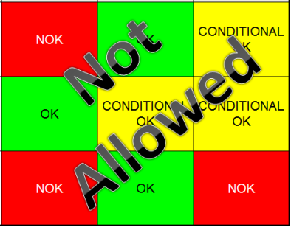
 |  |  |  | … Quality Controls … |  | Activities to control the quality of the operation or of the product after transformation to ensure only good parts are transferred to the next station |  |  |  | 

 | Conclusion :

Step 3 : Findings
StEDE3 Matrix Excellence Through Standards |  | EXISTING ? | DEPLOYED ? | ENFORCED ? |  | "Reduction of the variability in our processes, being production or administrative, is key to ensure the sustainability of any continuous improvement"
0 / 9 |  | Clear, Visible, Quantified, Doable. | Respected by users. Can be explained by users. | Audited by direct manager on Genba at a frequency defined based on frequency of usage of standard. | Category (Ex / Dep / Enf) | Findings and next steps |  |  | Owner | Date | Status | Is FMEA update required ? Yes / No | If "Yes", done date
For a given Process / Workstation : Are StANDARDS for… | ...Set-up Parameters … | 0 | 0 | 0 |  | Finding #1 : Next step :

 |  |  |  |  |  | Finding #2 : Next step :

 |  |  |  |  |  | Finding #3 : Next step :

 | ... Work Instructions … | 0 | 0 | 0 |  | Finding #1 : Next step :

 |  |  |  |  |  | Finding #2 : Next step :

 |  |  |  |  |  | Finding #3 : Next step :

 | ...Quality Controls … | 0 | 0 | 0 |  | Finding #1 : Next step :

 |  |  |  |  |  | Finding #2 : Next step :

 |  |  |  |  |  | Finding #3 : Next step :

 | VALEO signature |  |  |  |  |  | SUPPLIER signature

